Аркуш1
Bug-report
ID | 1 | 2 | 3
Summary | Не змінюється мова сторінки. на сторінках Логін та Реєстрації | Немає повідомлення про помилку в фільтрі буд якої категорії товарів, деє фільтр ціни коли застосовано фільтр від більшої дло меншої | Не валідується поле Email на формі зворотнього звязку в сторінці Контакти коли користувач вводить email з символами кирилиці
Pre-condition | Відкрити сайт https://exe.ua/ua/ | Відкрити сайт https://exe.ua/ua/ | Відкрити сайт https://exe.ua/ua/
 | Користувач не має бути залогіненим
Steps | 1. Натиснути на кнопку Вхід | 1. Настикаємо на Каталог | 1. Натиснути на кнопку Контакти
 | 2. Настинути на кнопку "Укр" в правій верхній частині сторінки | 2. Обрати категорію Комплектуючі для ПК - Відеокарти | 2. У форму зворотного зв'язку ввести валідне ім'я - Evheniia
 | 3. Настинути на кнопку "Eng" в правій верхній частині сторінки | 3. В поле Ціна "від" внести 20 000 | 3. У форму зворотнього зв'язку ввести не валідний email - євгенія@gmail.com
 | 4. Натиснути на кнопку реєстрація | 4. В поле ціна "до" внести 10 | 4. У форму зворотнього зв'язку ввести валідний номер телефону - +380556354545
 | 5. Настинути на кнопку "Укр" в правій верхній частині сторінки | 5. Настинусти Enter | 5. Ввести текст зворотнього звязку -Тест
 | 6. Настинути на кнопку "Eng" в правій верхній частині сторінки |  | 6. Ввести капчу
 |  |  | 7. Настинути кнопку відправити

Expected result | Сторінка має бути переклдаена на українську мову | Фільтр не має застосуватися | Повинне зявитися повідомлення про не валідність емейла
Actualy result | Зміна локалізації не працює | Фільтр застосовано | Повідомлення "Дякую за звернення в службу підтримки"
post-condition
Enviroment | Версія 108.0.5359.125 (Офіційне складання) (64-розрядна версія), всі браузери | Версія 108.0.5359.125 (Офіційне складання) (64-розрядна версія), всі браузери | Версія 108.0.5359.125 (Офіційне складання) (64-розрядна версія), всі браузери
Severity | low | low | low
Priority | low | low | low
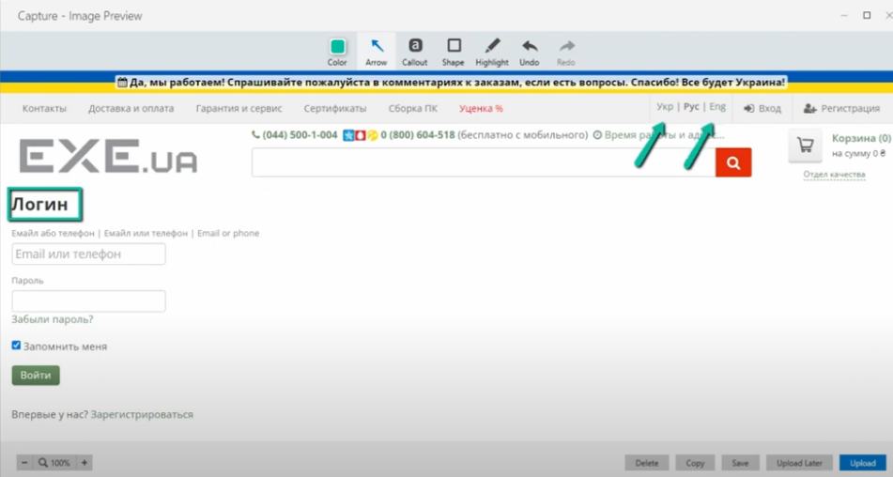
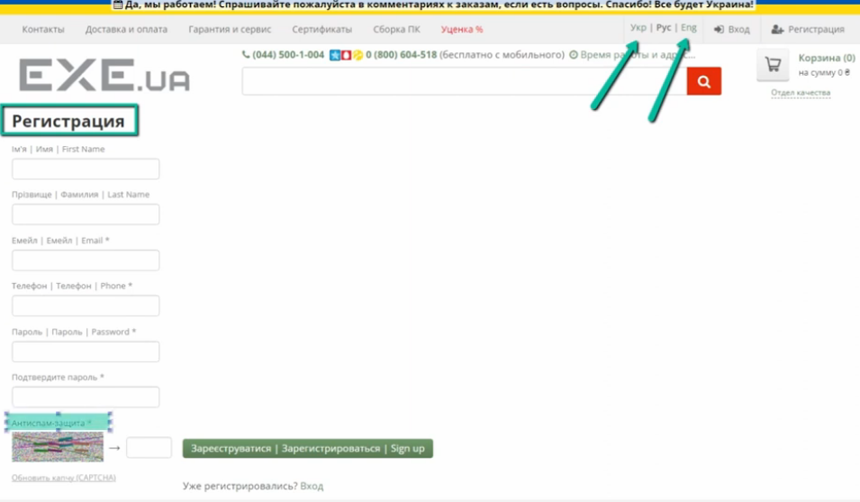
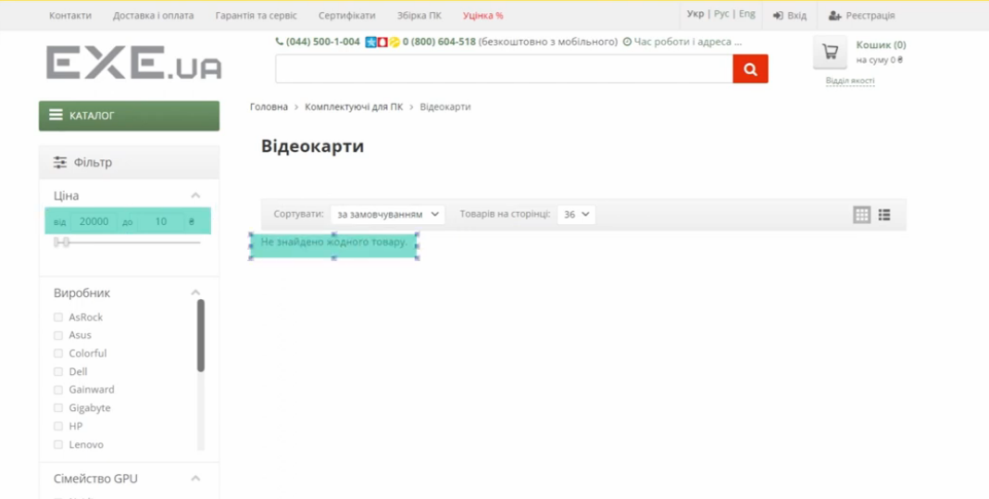
Type of bugs | Localization | Functional | Functional
Attachment

